关系图
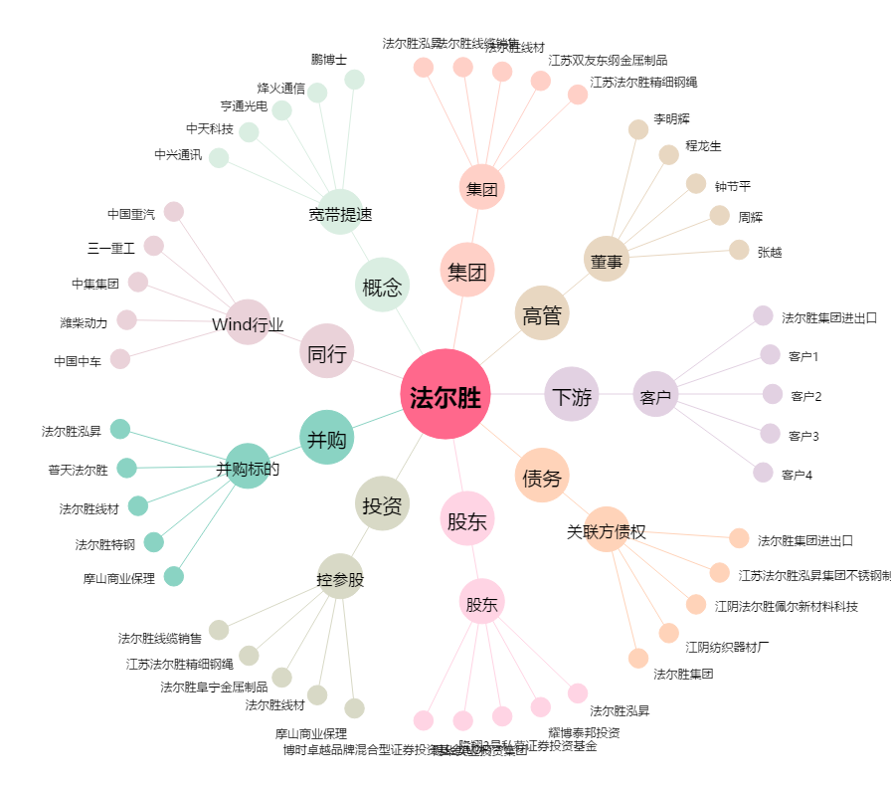
法尔胜[000890.SZ] - 关系概览图

